OPPM
 | Project Leader: Nam Le |  |  | Project: Understanding and using Github, Translate Chapter 6 in PMBook v5
 | Project Objectives: Get high mark for the 30% of the course "Project management" |  |  | Date: September 7th 2016

OJECTTIVES |  | MAJOR TASKS |  | CHECKLIST |  |  |  |  |  |  |  | OWENT/PRIORIT
⃝ | ⃝ | 1 | Plan project (Time, Resource, Budget, Bonus,…), make the happy air for the team | ⃝ |  |  |  |  |  |  |  | A
⃝ | ⃝ | 2 | Identyfy requirement (Github and Chapter 6 & PMBook v5) |  | ⃝ |  |  |  |  |  |  | B | A
⃝ |  | 3 | Introduction about SVN |  | ⃝ |  |  |  |  |  |  |  |  | A
⃝ |  | 4 | System requirement to set up SVN |  |  | ⃝ |  |  |  |  |  |  |  |  | A
⃝ |  | 5 | Working process (Commit, Pull, Check-out,…) |  |  |  | ⃝ |  |  |  |  |  |  |  | B | A
⃝ |  | 6 | Work with Branch (Create, Merge to TRUNK,…) |  |  |  | ⃝ |  |  |  |  |  | A | B | C
⃝ |  | 7 | Resolve conflict when check-in check-out |  |  |  |  | ⃝ |  |  |  |  |  | C | B | A
 | ⃝ | 8 | Find the PMBook v5 with licensed |  |  |  |  | ⃝ |  |  |  | A | B
 | ⃝ | 9 | To understand what's the book |  |  |  |  | ⃝ | ⃝ |  |  | E | D | C | B | A
 | ⃝ | 10 | Translate Chapter 6 to vietnamese languages |  |  |  |  | ⃝ | ⃝ |  |  |  | A | B | C | D
⃝ | ⃝ | 11 | Write report |  |  |  |  |  |  | ⃝ |  | A | B
 |  | 12
 |  | Ricks, Qualitattives, Orther metrics
 | ⃝ | A | Misunderstand English document
⃝ | ⃝ | B | Leave in sick
⃝ | ⃝ | C | Time management
⃝ |  | D | Reslove Not equal in knowledge between each members
⃝ | ⃝ | E | Support member |  |  |  |  |  |  |  |  | A | B | C | D | E
 |  | F
Target Dates
understand Github | PMBook v5 |  |  | Week 1 | Week 2 | Week 3 | Week 4 | Week 5 | Week 6 | Week 7 | Week 8 | Nam Le | Son Doan | Duc Tran | Thao Pham | Nhut Huynh
Major Tasks

Objectives
Costs

 |  |  |  |  |  |  |  |  |  |  |  |  |  |  |  |  |  | Millions
 |  |  |  |  |  |  |  |  |  |  |  |  |  |  |  |  | Labels | Budgeted | Expended
 |  |  |  |  |  |  |  |  |  |  |  |  |  |  |  |  | Other | 5.0 | 0.0
Summary & Forecast
 |  |  |  |  |  |  |  |  |  |  |  |  |  |  |  |  | Expenses | 6.0 | 0.0
 |  |  |  |  |  |  |  |  |  |  |  |  |  |  |  |  | Capital | 7.0 | 0.0

Gantt Chart
 | EST | Duration | TF
A | 1 | 1 | 0
B | 2 | 14 | 0
C | 2 | 2 | 15
D | 16 | 7 | 0
F | 23 | 3 | 10
E | 4 | 4 | 15
G | 23 | 13 | 0
H | 36 | 8 | 0

BurnDown Chart
Tuần | 1 | 2 | 3 | 4 | 5 | 6 | 7 | 8
Công việc | 100% | 90% | 80% | 30% | 30% | 30% | 10% | 0%

BurnDown Chart

Meeting min
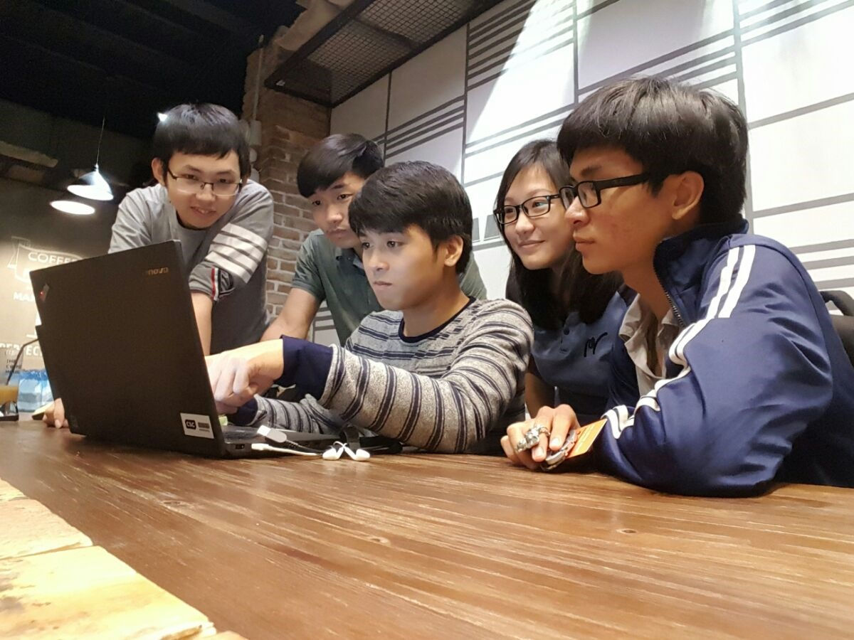
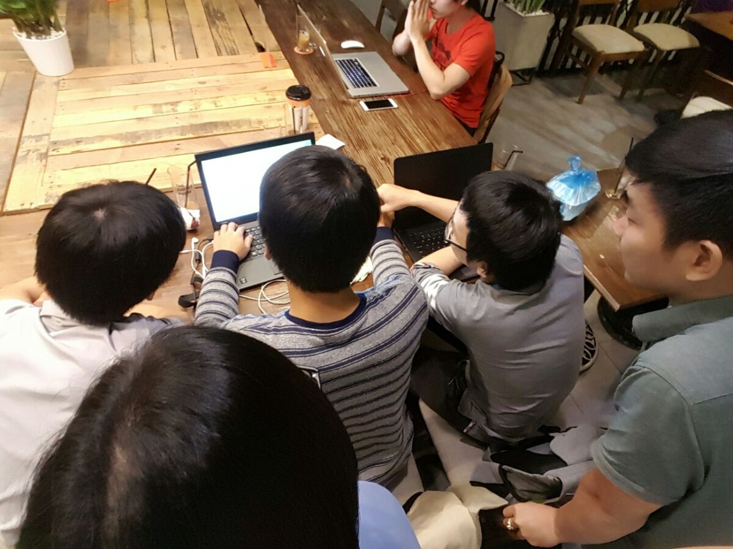
15'

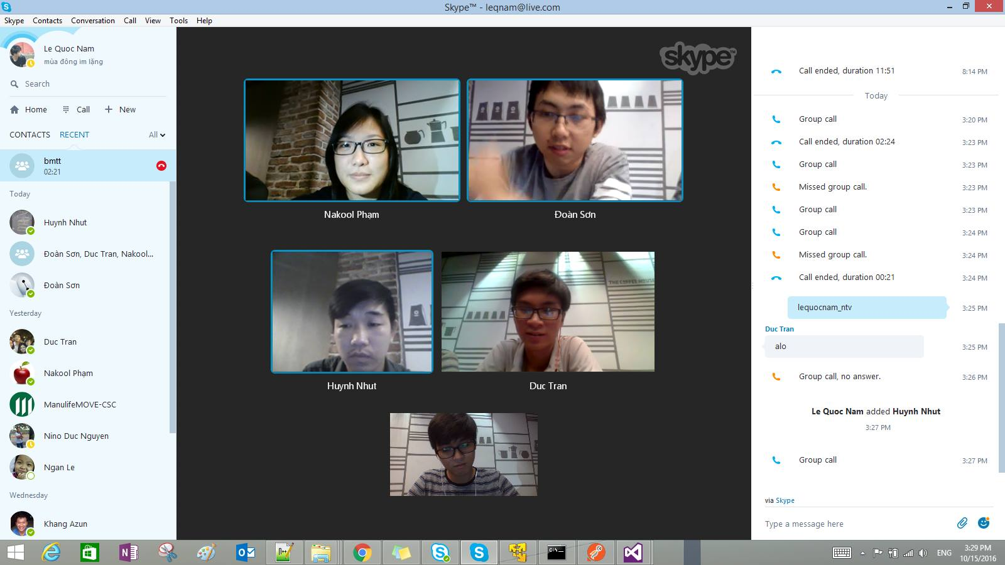

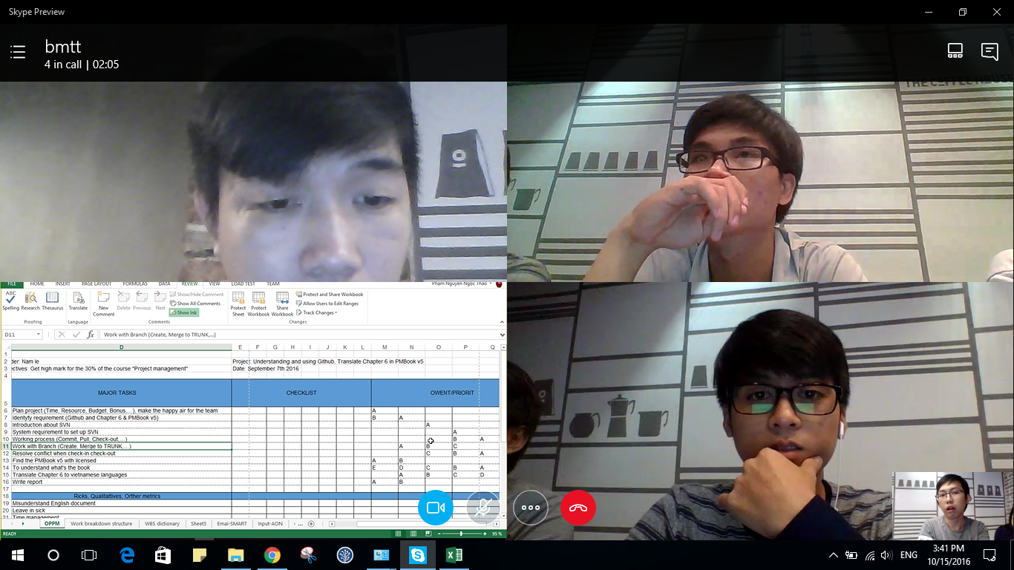

90'

